Error Status Message
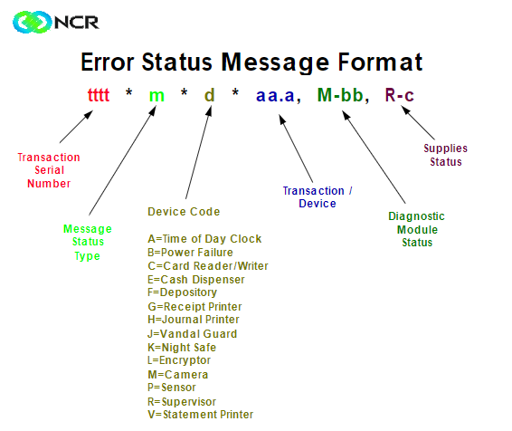
CODE | STATUS | CODE REPONSE | STATUS
*1*A* | Time Of Day Clock | 909 | problème de serveur
*1*B* | Power Failure | 128 | problème des clés
*1*D* | Card Reader/Writer | 182
*1*E* | Dispenser
*1*F* | Depository
*1*G* | Receipt Printer
*1*H* | Journal Printer
*1*I* | Validation Printer (5070)
*1*J* | Vandal Guard (5081)
*1*L* | Encryptor
*1*M* | Camera
*1*N* | Door Access
*1*O* | Flex Disk
*1*P* | Sensors
*1*Q* | Touch screen
*1*R* | Supervisor Keys
*1*V* | Statement Printer
*1*Y* | Coin Dispenser
*1*]* | Document Processing Module
*1*\* | Envelope Dispenser
*2*K* | Night safe Depository
*2*]* | Document Processing Module
*2*\* | Envelope Dispenser
*2** | Command Reject

